상품제안서
유로3색 화이트(3링)(독일잉크) | 상품코드: S03228

 |  |  |  |  |  |  | 02-713-8555 | www.synergygift.co.kr
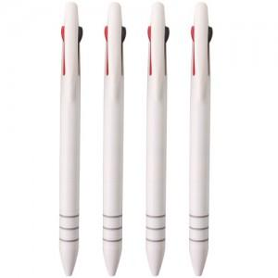

【상세/제작정보】

【인쇄/포장옵션】 | 실크, 풀칼라 / 밀봉OPP포장

【공급단가】 | 수량 | 1,000~ | 3,000~ | 10,000~ | 30,000~ | 50,000~
*VAT별도 | 단가 | 189원 | 174원 | 163원 | 160원 | 157원

【상품 URL】 | https://www.synergygift.co.kr:443/src/goods_detail.php?gdno=7078

